TECHNISCHE INFORMATIE
Beplating | Standaard of wall |  |  |  | Afwerking | Types

X5 | Pocket |  |  |  | Xinnix | X5
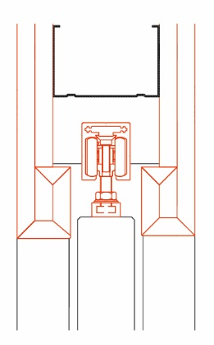

X5D |  |  |  |  |  | X5 XXL

 | WALL |  |  |  | Pure
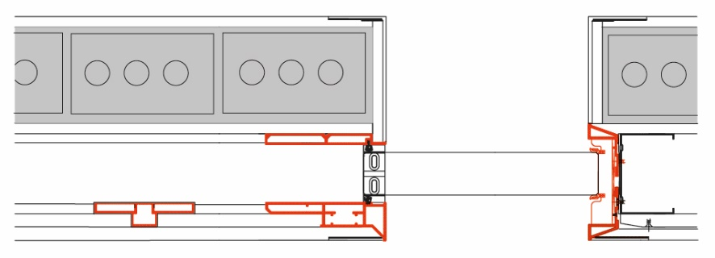
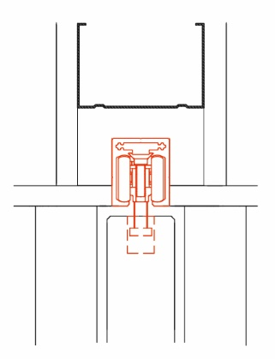
 |  |  |  |  |  | X5 dubbel
X5D32

 |  |  |  |  |  | X5 synchroon (op aanvraag, sales@xinnix.eu)

X5D50 | Xinnix Double Soft Slide
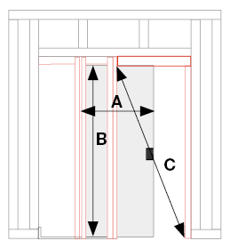

 |  |  |  |  |  | X5 parallel (op aanvraag, sales@xinnix.eu)

 |  |  |  |  |  | X5 angle
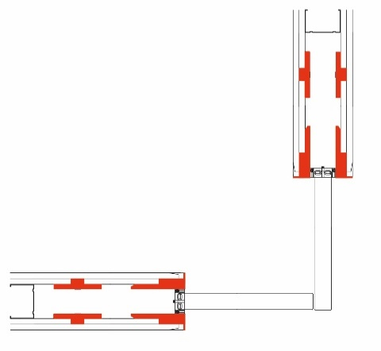

 | A |  | B
 | Breedte deur (mm) |  | Hoogte deur (mm)

 | Niet uitneembare rail

 | A | B | C
 | 0 | 0 | 0 | 0

